使い方
2022 |  |  |  |  |  |  |  |  |  |  |  |  |  |  |  |  |  | 2023 | 年
4 | 月 | 5 | 月 | 6 | 月 | 7 | 月 | 8 | 月 | 9 | 月 | 10 | 月 | 11 | 月 | 12 | 月 | 1 | 月 | 2 | 月 | 3 | 月
日 | 予定 | 日 | 予定 | 日 | 予定 | 日 | 予定 | 日 | 予定 | 日 | 予定 | 日 | 予定 | 日 | 予定 | 日 | 予定 | 日 | 予定 | 日 | 予定 | 日 | 予定
2022-04-01 |  | 2022-05-01 |  | 2022-06-01 |  | 2022-07-01 |  | 2022-08-01 |  | 2022-09-01 |  | 2022-10-01 |  | 2022-11-01 |  | 2022-12-01 |  | 2023-01-01 |  | 2023-02-01 |  | 2023-03-01
2022-04-02 |  | 2022-05-02 |  | 2022-06-02 |  | 2022-07-02 |  | 2022-08-02 |  | 2022-09-02 |  | 2022-10-02 |  | 2022-11-02 |  | 2022-12-02 |  | 2023-01-02 |  | 2023-02-02 |  | 2023-03-02
2022-04-03 |  | 2022-05-03 |  | 2022-06-03 |  | 2022-07-03 |  | 2022-08-03 |  | 2022-09-03 |  | 2022-10-03 |  | 2022-11-03 |  | 2022-12-03 |  | 2023-01-03 |  | 2023-02-03 |  | 2023-03-03
2022-04-04 |  | 2022-05-04 |  | 2022-06-04 |  | 2022-07-04 |  | 2022-08-04 |  | 2022-09-04 |  | 2022-10-04 |  | 2022-11-04 |  | 2022-12-04 |  | 2023-01-04 |  | 2023-02-04 |  | 2023-03-04
2022-04-05 |  | 2022-05-05 |  | 2022-06-05 |  | 2022-07-05 |  | 2022-08-05 |  | 2022-09-05 |  | 2022-10-05 |  | 2022-11-05 |  | 2022-12-05 |  | 2023-01-05 |  | 2023-02-05 |  | 2023-03-05
2022-04-06 |  | 2022-05-06 |  | 2022-06-06 |  | 2022-07-06 |  | 2022-08-06 |  | 2022-09-06 |  | 2022-10-06 |  | 2022-11-06 |  | 2022-12-06 |  | 2023-01-06 |  | 2023-02-06 |  | 2023-03-06
2022-04-07 |  | 2022-05-07 |  | 2022-06-07 |  | 2022-07-07 |  | 2022-08-07 |  | 2022-09-07 |  | 2022-10-07 |  | 2022-11-07 |  | 2022-12-07 |  | 2023-01-07 |  | 2023-02-07 |  | 2023-03-07
2022-04-08 |  | 2022-05-08 |  | 2022-06-08 |  | 2022-07-08 |  | 2022-08-08 |  | 2022-09-08 |  | 2022-10-08 |  | 2022-11-08 |  | 2022-12-08 |  | 2023-01-08 |  | 2023-02-08 |  | 2023-03-08
2022-04-09 |  | 2022-05-09 |  | 2022-06-09 |  | 2022-07-09 |  | 2022-08-09 |  | 2022-09-09 |  | 2022-10-09 |  | 2022-11-09 |  | 2022-12-09 |  | 2023-01-09 |  | 2023-02-09 |  | 2023-03-09
2022-04-10 |  | 2022-05-10 |  | 2022-06-10 |  | 2022-07-10 |  | 2022-08-10 |  | 2022-09-10 |  | 2022-10-10 |  | 2022-11-10 |  | 2022-12-10 |  | 2023-01-10 |  | 2023-02-10 |  | 2023-03-10
2022-04-11 |  | 2022-05-11 |  | 2022-06-11 |  | 2022-07-11 |  | 2022-08-11 |  | 2022-09-11 |  | 2022-10-11 |  | 2022-11-11 |  | 2022-12-11 |  | 2023-01-11 |  | 2023-02-11 |  | 2023-03-11
2022-04-12 |  | 2022-05-12 |  | 2022-06-12 |  | 2022-07-12 |  | 2022-08-12 |  | 2022-09-12 |  | 2022-10-12 |  | 2022-11-12 |  | 2022-12-12 |  | 2023-01-12 |  | 2023-02-12 |  | 2023-03-12
2022-04-13 |  | 2022-05-13 |  | 2022-06-13 |  | 2022-07-13 |  | 2022-08-13 |  | 2022-09-13 |  | 2022-10-13 |  | 2022-11-13 |  | 2022-12-13 |  | 2023-01-13 |  | 2023-02-13 |  | 2023-03-13
2022-04-14 |  | 2022-05-14 |  | 2022-06-14 |  | 2022-07-14 |  | 2022-08-14 |  | 2022-09-14 |  | 2022-10-14 |  | 2022-11-14 |  | 2022-12-14 |  | 2023-01-14 |  | 2023-02-14 |  | 2023-03-14
2022-04-15 |  | 2022-05-15 |  | 2022-06-15 |  | 2022-07-15 |  | 2022-08-15 |  | 2022-09-15 |  | 2022-10-15 |  | 2022-11-15 |  | 2022-12-15 |  | 2023-01-15 |  | 2023-02-15 |  | 2023-03-15
2022-04-16 |  | 2022-05-16 |  | 2022-06-16 |  | 2022-07-16 |  | 2022-08-16 |  | 2022-09-16 |  | 2022-10-16 |  | 2022-11-16 |  | 2022-12-16 |  | 2023-01-16 |  | 2023-02-16 |  | 2023-03-16
2022-04-17 |  | 2022-05-17 |  | 2022-06-17 |  | 2022-07-17 |  | 2022-08-17 |  | 2022-09-17 |  | 2022-10-17 |  | 2022-11-17 |  | 2022-12-17 |  | 2023-01-17 |  | 2023-02-17 |  | 2023-03-17
2022-04-18 |  | 2022-05-18 |  | 2022-06-18 |  | 2022-07-18 |  | 2022-08-18 |  | 2022-09-18 |  | 2022-10-18 |  | 2022-11-18 |  | 2022-12-18 |  | 2023-01-18 |  | 2023-02-18 |  | 2023-03-18
2022-04-19 |  | 2022-05-19 |  | 2022-06-19 |  | 2022-07-19 |  | 2022-08-19 |  | 2022-09-19 |  | 2022-10-19 |  | 2022-11-19 |  | 2022-12-19 |  | 2023-01-19 |  | 2023-02-19 |  | 2023-03-19
2022-04-20 |  | 2022-05-20 |  | 2022-06-20 |  | 2022-07-20 |  | 2022-08-20 |  | 2022-09-20 |  | 2022-10-20 |  | 2022-11-20 |  | 2022-12-20 |  | 2023-01-20 |  | 2023-02-20 |  | 2023-03-20
2022-04-21 |  | 2022-05-21 |  | 2022-06-21 |  | 2022-07-21 |  | 2022-08-21 |  | 2022-09-21 |  | 2022-10-21 |  | 2022-11-21 |  | 2022-12-21 |  | 2023-01-21 |  | 2023-02-21 |  | 2023-03-21
2022-04-22 |  | 2022-05-22 |  | 2022-06-22 |  | 2022-07-22 |  | 2022-08-22 |  | 2022-09-22 |  | 2022-10-22 |  | 2022-11-22 |  | 2022-12-22 |  | 2023-01-22 |  | 2023-02-22 |  | 2023-03-22
2022-04-23 |  | 2022-05-23 |  | 2022-06-23 |  | 2022-07-23 |  | 2022-08-23 |  | 2022-09-23 |  | 2022-10-23 |  | 2022-11-23 |  | 2022-12-23 |  | 2023-01-23 |  | 2023-02-23 |  | 2023-03-23
2022-04-24 |  | 2022-05-24 |  | 2022-06-24 |  | 2022-07-24 |  | 2022-08-24 |  | 2022-09-24 |  | 2022-10-24 |  | 2022-11-24 |  | 2022-12-24 |  | 2023-01-24 |  | 2023-02-24 |  | 2023-03-24
2022-04-25 |  | 2022-05-25 |  | 2022-06-25 |  | 2022-07-25 |  | 2022-08-25 |  | 2022-09-25 |  | 2022-10-25 |  | 2022-11-25 |  | 2022-12-25 |  | 2023-01-25 |  | 2023-02-25 |  | 2023-03-25
2022-04-26 |  | 2022-05-26 |  | 2022-06-26 |  | 2022-07-26 |  | 2022-08-26 |  | 2022-09-26 |  | 2022-10-26 |  | 2022-11-26 |  | 2022-12-26 |  | 2023-01-26 |  | 2023-02-26 |  | 2023-03-26
2022-04-27 |  | 2022-05-27 |  | 2022-06-27 |  | 2022-07-27 |  | 2022-08-27 |  | 2022-09-27 |  | 2022-10-27 |  | 2022-11-27 |  | 2022-12-27 |  | 2023-01-27 |  | 2023-02-27 |  | 2023-03-27
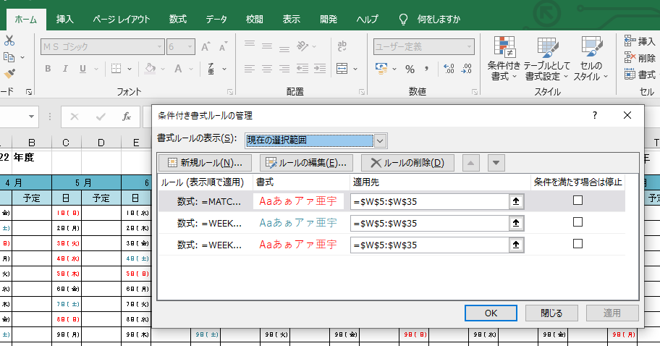
2022-04-28 |  | 2022-05-28 |  | 2022-06-28 |  | 2022-07-28 |  | 2022-08-28 |  | 2022-09-28 |  | 2022-10-28 |  | 2022-11-28 |  | 2022-12-28 |  | 2023-01-28 |  | 2023-02-28 |  | 2023-03-28
2022-04-29 |  | 2022-05-29 |  | 2022-06-29 |  | 2022-07-29 |  | 2022-08-29 |  | 2022-09-29 |  | 2022-10-29 |  | 2022-11-29 |  | 2022-12-29 |  | 2023-01-29 |  |  |  | 2023-03-29
2022-04-30 |  | 2022-05-30 |  | 2022-06-30 |  | 2022-07-30 |  | 2022-08-30 |  | 2022-09-30 |  | 2022-10-30 |  | 2022-11-30 |  | 2022-12-30 |  | 2023-01-30 |  |  |  | 2023-03-30
 |  | 2022-05-31 |  |  |  | 2022-07-31 |  | 2022-08-31 |  |  |  | 2022-10-31 |  |  |  | 2022-12-31 |  | 2023-01-31 |  |  |  | 2023-03-31

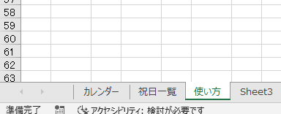
ここのページに入っている祝日が反映されています。
追加等変更可能です。

文字やセルの色の変更は
ホーム→条件付き書式→ルールの管理→ルールの編集
から可能です。

